Estadísticas
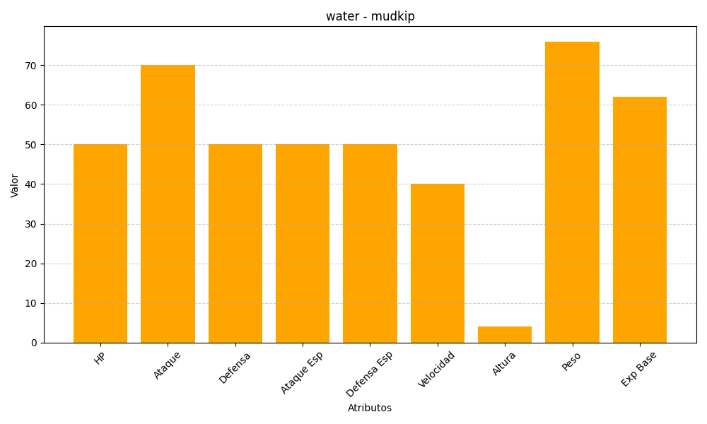
ID | Nombre | Tipo | HP | Ataque | Defensa | Ataque Especial | Defensa Especial | Velocidad | Altura | Peso | Experiencia Base
258 | mudkip | water | 50 | 70 | 50 | 50 | 50 | 40 | 4 | 76 | 62

